Menu
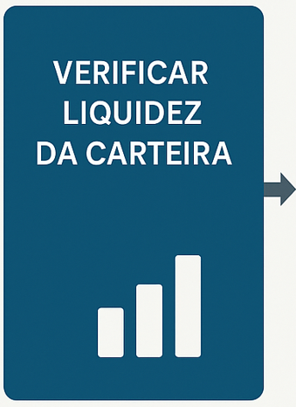
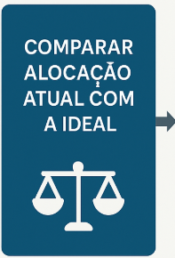
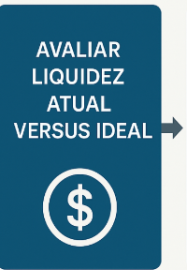
PROCESSO ALOCAÇÃO

Bancário
Peso | 40% | 25% | 20% | 15% | 100% |  | Nota Máxima | Fitch Ratings | S&P | Moody´s | Atribuição | Escala |  |  | Significado
Emissores | Basileia | Imobilizado | Lucro Líquido | Receita | Confiabilidade | Somatório | 4.00 |  |  |  |  | Fitch Ratings | Moody´s | S&P
AF DESENVOLVE SP S.A. - PRUDENCIAL | 1.00 | 1.00 | 1.00 | 1.00 | 100.00% | 4.00 | 100.00% | AAA
QI SCD - PRUDENCIAL | 1.00 | 1.00 | 1.00 | 1.00 | 100.00% | 4.00 | 100.00% | A+ |  |  | 1 | AAA | Aaa | AAA | Grau de Investimento | Qualidade alta e baixo risco
AF DO ESTADO DE SC S.A. - PRUDENCIAL | 1.00 | 1.00 | 1.00 | 1.00 | 100.00% | 4.00 | 100.00% | AAA |  |  | 1 | AA+ | Aa1 | AA+
BANCO B3 - PRUDENCIAL | 1.00 | 1.00 | 1.00 | 0.75 | 96.25% | 3.75 | 93.75% | AAA |  | AAA | 1 | AA | Aa2 | AA
AGROLEND SCFI - PRUDENCIAL | 1.00 | 1.00 | 0.75 | 0.75 | 91.25% | 3.50 | 87.50% |  |  | BBB+ | 1 | A+ | A1 | A+
BNDES - PRUDENCIAL | 0.75 | 1.00 | 1.00 | 1.00 | 90.00% | 3.75 | 93.75% | AAA | AAA | AAA | 1 | A | A2 | A
GOLDMAN SACHS - PRUDENCIAL | 0.75 | 1.00 | 1.00 | 1.00 | 90.00% | 3.75 | 93.75% | AAA |  |  | 1 | A- | A3 | A-
UBS (BRASIL) - PRUDENCIAL | 0.75 | 1.00 | 1.00 | 1.00 | 90.00% | 3.75 | 93.75% | AAA
SCOTIABANK BRASIL - PRUDENCIAL | 0.75 | 1.00 | 1.00 | 1.00 | 90.00% | 3.75 | 93.75% |  |  | AAA | 1 | BBB+ | Baa1 | BBB+ |  | Qualidade média
BCO MUFG BRASIL S.A. - PRUDENCIAL | 0.75 | 1.00 | 1.00 | 1.00 | 90.00% | 3.75 | 93.75% |  | AAA |  | 0 | BBB- | Baa3 | BBB-
APE POUPEX - PRUDENCIAL | 0.75 | 1.00 | 1.00 | 1.00 | 90.00% | 3.75 | 93.75% |  |  | AA-
BANCO PACCAR - PRUDENCIAL | 0.75 | 1.00 | 1.00 | 1.00 | 90.00% | 3.75 | 93.75% |  | AAA |  | 0 | BB | Ba2 | BB+
INTESA SANPAOLO BRASIL S.A. - PRUDENCIAL | 0.75 | 1.00 | 1.00 | 1.00 | 90.00% | 3.75 | 93.75% | AAA | AAA |  | 0 | BB- | Ba3 | BB-
BANCO TOPÁZIO S.A. - PRUDENCIAL | 0.75 | 1.00 | 1.00 | 1.00 | 90.00% | 3.75 | 93.75% |  |  | A | 0 | B+ | B1 | B+
BCO DES. DO ES S.A. - PRUDENCIAL | 0.75 | 1.00 | 1.00 | 1.00 | 90.00% | 3.75 | 93.75% | AAA |  |  | 0 | B- | B3 | B-
ZEMA CFI - PRUDENCIAL | 0.75 | 1.00 | 1.00 | 1.00 | 90.00% | 3.75 | 93.75% |  |  | BBB+ |  |  |  |  |  | Risco Alto de Inadimplência
NATURA &CO PAY SCD | 0.75 | 1.00 | 1.00 | 0.75 | 86.25% | 3.50 | 87.50% | AAA | AAA |  | 0 | CCC | Caa1 | CCC+
HAITONG - PRUDENCIAL | 0.75 | 1.00 | 0.75 | 0.75 | 81.25% | 3.25 | 81.25% |  | AAA |  | 0 | CC | Caa2 | CCC
ICBC DO BRASIL BM S.A. - PRUDENCIAL | 0.75 | 1.00 | 0.75 | 0.75 | 81.25% | 3.25 | 81.25% |  |  | AA
DELCRED SCD - PRUDENCIAL | 0.75 | 1.00 | 0.75 | 0.75 | 81.25% | 3.25 | 81.25% | BBB |  |  | Limite:
NU PAGAMENTOS - PRUDENCIAL | 0.50 | 1.00 | 1.00 | 1.00 | 80.00% | 3.50 | 87.50% |  | AAA | AAA | Operar apenas com Risco maior ou igual a 50%
ITAU - PRUDENCIAL | 0.50 | 1.00 | 1.00 | 1.00 | 80.00% | 3.50 | 87.50% | AAA |  | AAA | Validadores: i) nota máxima; e, ii) escala de rating
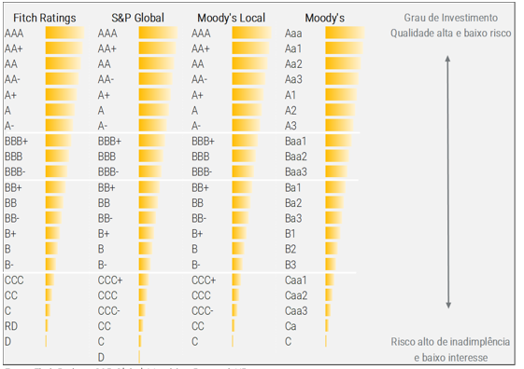
CAIXA ECONÔMICA FEDERAL - PRUDENCIAL | 0.50 | 1.00 | 1.00 | 1.00 | 80.00% | 3.50 | 87.50% | AAA | AAA | AAA
BRADESCO - PRUDENCIAL | 0.50 | 1.00 | 1.00 | 1.00 | 80.00% | 3.50 | 87.50% | AAA | AAA | AAA
BTG PACTUAL - PRUDENCIAL | 0.50 | 1.00 | 1.00 | 1.00 | 80.00% | 3.50 | 87.50% | AAA | AAA | AAA
SAFRA - PRUDENCIAL | 0.50 | 1.00 | 1.00 | 1.00 | 80.00% | 3.50 | 87.50% |  | AAA | AAA
CITIBANK - PRUDENCIAL | 0.50 | 1.00 | 1.00 | 1.00 | 80.00% | 3.50 | 87.50% | AAA
BANRISUL - PRUDENCIAL | 0.50 | 1.00 | 1.00 | 1.00 | 80.00% | 3.50 | 87.50% | AA+ | AA+ | AA-
VOTORANTIM - PRUDENCIAL | 0.50 | 1.00 | 1.00 | 1.00 | 80.00% | 3.50 | 87.50% |  | AAA | AA+
INTER - PRUDENCIAL | 0.50 | 1.00 | 1.00 | 1.00 | 80.00% | 3.50 | 87.50% |  | AA+ | AA+
BNP PARIBAS - PRUDENCIAL | 0.50 | 1.00 | 1.00 | 1.00 | 80.00% | 3.50 | 87.50% | AAA
BOFA MERRILL LYNCH - PRUDENCIAL | 0.50 | 1.00 | 1.00 | 1.00 | 80.00% | 3.50 | 87.50% | AAA
MERCANTIL DO BRASIL - PRUDENCIAL | 0.50 | 1.00 | 1.00 | 1.00 | 80.00% | 3.50 | 87.50% | AA- | AA-
BOCOM - PRUDENCIAL | 0.50 | 1.00 | 1.00 | 1.00 | 80.00% | 3.50 | 87.50% | AAA |  | AAA
BD REGIONAL DO EXTREMO SUL - PRUDENCIAL | 0.50 | 1.00 | 1.00 | 1.00 | 80.00% | 3.50 | 87.50% | AAA |  | AA-
BANCO CNH INDUSTRIAL CAPITAL S.A - PRUDENCIAL | 0.50 | 1.00 | 1.00 | 1.00 | 80.00% | 3.50 | 87.50% | AAA
MORGAN STANLEY - PRUDENCIAL | 0.50 | 1.00 | 1.00 | 1.00 | 80.00% | 3.50 | 87.50% |  | AAA
STELLANTIS - PRUDENCIAL | 0.50 | 1.00 | 1.00 | 1.00 | 80.00% | 3.50 | 87.50% |  |  | AAA
CREDIT AGRICOLE - PRUDENCIAL | 0.50 | 1.00 | 1.00 | 1.00 | 80.00% | 3.50 | 87.50% | AAA
MERCEDES-BENZ - PRUDENCIAL | 0.50 | 1.00 | 1.00 | 1.00 | 80.00% | 3.50 | 87.50% | AAA
GM - PRUDENCIAL | 0.50 | 1.00 | 1.00 | 1.00 | 80.00% | 3.50 | 87.50% | AAA
BR PARTNERS - PRUDENCIAL | 0.50 | 1.00 | 1.00 | 1.00 | 80.00% | 3.50 | 87.50% | AA | AA | AA-
DEUTSCHE - PRUDENCIAL | 0.50 | 1.00 | 1.00 | 1.00 | 80.00% | 3.50 | 87.50% | AAA
BANCO HSBC - PRUDENCIAL | 0.50 | 1.00 | 1.00 | 1.00 | 80.00% | 3.50 | 87.50% |  | AAA
BCO DES. DE MG S.A. - PRUDENCIAL | 0.50 | 1.00 | 1.00 | 1.00 | 80.00% | 3.50 | 87.50% |  | A+ | A+
BCO INBURSA S.A. - PRUDENCIAL | 0.50 | 1.00 | 1.00 | 1.00 | 80.00% | 3.50 | 87.50% | AAA
BANCO DIGIMAIS - PRUDENCIAL | 0.50 | 1.00 | 1.00 | 1.00 | 80.00% | 3.50 | 87.50% | BBB |  | BBB-
RODOBENS - PRUDENCIAL | 0.50 | 1.00 | 1.00 | 1.00 | 80.00% | 3.50 | 87.50% | AA+
RENDIMENTO - PRUDENCIAL | 0.50 | 1.00 | 1.00 | 1.00 | 80.00% | 3.50 | 87.50% | AA-
BCO LUSO BRASILEIRO S.A. - PRUDENCIAL | 0.50 | 1.00 | 1.00 | 1.00 | 80.00% | 3.50 | 87.50% |  |  | BBB
OURIBANK - PRUDENCIAL | 0.50 | 1.00 | 1.00 | 1.00 | 80.00% | 3.50 | 87.50% |  |  | A
BCO GUANABARA S.A. - PRUDENCIAL | 0.50 | 1.00 | 1.00 | 1.00 | 80.00% | 3.50 | 87.50% |  |  | A
BANCO BARI DE INVESTIMENTO E FINANCI. - PRUDENCIAL | 0.50 | 1.00 | 1.00 | 1.00 | 80.00% | 3.50 | 87.50% |  |  | A-
JP MORGAN CHASE - PRUDENCIAL | 0.75 | 1.00 | 1.00 | 0.25 | 78.75% | 3.00 | 75.00% |  | AAA
RANDON - PRUDENCIAL | 0.50 | 1.00 | 1.00 | 0.75 | 76.25% | 3.25 | 81.25% |  | AA+
PICPAY - PRUDENCIAL | 0.25 | 1.00 | 1.00 | 1.00 | 70.00% | 3.25 | 81.25% |  |  | A
BB - PRUDENCIAL | 0.25 | 1.00 | 1.00 | 1.00 | 70.00% | 3.25 | 81.25% | AAA |  | AAA
SANTANDER - PRUDENCIAL | 0.25 | 1.00 | 1.00 | 1.00 | 70.00% | 3.25 | 81.25% |  | AAA | AAA
BANCO C6 - PRUDENCIAL | 0.25 | 1.00 | 1.00 | 1.00 | 70.00% | 3.25 | 81.25% | A | AA-
BCO DAYCOVAL S.A - PRUDENCIAL | 0.25 | 1.00 | 1.00 | 1.00 | 70.00% | 3.25 | 81.25% | AA+ |  | AA+
BCO DO NORDESTE DO BRASIL S.A. - PRUDENCIAL | 0.25 | 1.00 | 1.00 | 1.00 | 70.00% | 3.25 | 81.25% | AAA | AAA | AA
BCO DA AMAZONIA S.A. - PRUDENCIAL | 0.25 | 1.00 | 1.00 | 1.00 | 70.00% | 3.25 | 81.25% | AAA
VOLKSWAGEN - PRUDENCIAL | 0.25 | 1.00 | 1.00 | 1.00 | 70.00% | 3.25 | 81.25% |  | AAA | AAA
BCO RABOBANK INTL BRASIL S.A. - PRUDENCIAL | 0.25 | 1.00 | 1.00 | 1.00 | 70.00% | 3.25 | 81.25% |  | AAA
BMG - PRUDENCIAL | 0.25 | 1.00 | 1.00 | 1.00 | 70.00% | 3.25 | 81.25% | A | A | A-
BANESTES - PRUDENCIAL | 0.25 | 1.00 | 1.00 | 1.00 | 70.00% | 3.25 | 81.25% | AA+
BCO CSF S.A. - PRUDENCIAL | 0.25 | 1.00 | 1.00 | 1.00 | 70.00% | 3.25 | 81.25% |  | AAA
BCO DO EST. DO PA S.A. - PRUDENCIAL | 0.25 | 1.00 | 1.00 | 1.00 | 70.00% | 3.25 | 81.25% |  | AA+ | AA-
SCANIA - PRUDENCIAL | 0.25 | 1.00 | 1.00 | 1.00 | 70.00% | 3.25 | 81.25% |  |  | AAA
BCO DO EST. DE SE S.A. - PRUDENCIAL | 0.25 | 1.00 | 1.00 | 1.00 | 70.00% | 3.25 | 81.25% | AA+ |  | AA-
BCO TOYOTA DO BRASIL S.A. - PRUDENCIAL | 0.25 | 1.00 | 1.00 | 1.00 | 70.00% | 3.25 | 81.25% |  | AAA
PARANÁ BANCO - PRUDENCIAL | 0.25 | 1.00 | 1.00 | 1.00 | 70.00% | 3.25 | 81.25% | AA- | AA+
BS2 - PRUDENCIAL | 0.25 | 1.00 | 1.00 | 1.00 | 70.00% | 3.25 | 81.25% |  |  | A
BCO TRIANGULO S.A. - PRUDENCIAL | 0.25 | 1.00 | 1.00 | 1.00 | 70.00% | 3.25 | 81.25% | A-
ANDBANK - PRUDENCIAL | 0.25 | 1.00 | 1.00 | 1.00 | 70.00% | 3.25 | 81.25% | AAA
BANCO RIBEIRÃO PRETO - PRUDENCIAL | 0.25 | 1.00 | 1.00 | 1.00 | 70.00% | 3.25 | 81.25% |  |  | A+
XP - PRUDENCIAL | 0.25 | 0.75 | 1.00 | 1.00 | 63.75% | 3.00 | 75.00% | AAA | AAA

